Sheet1
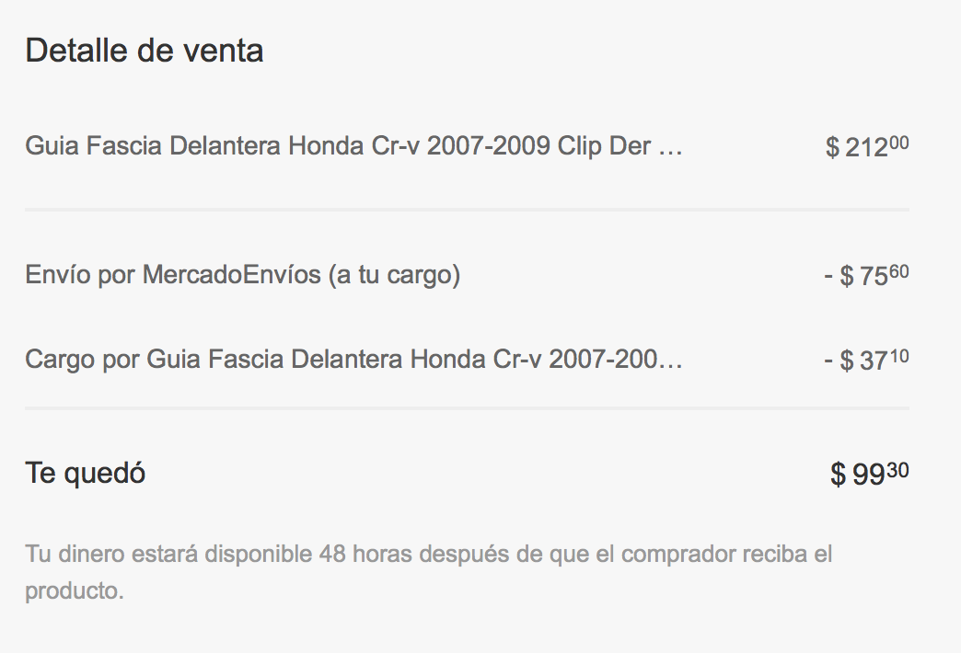
Costo Producto | Precio a Publicar | Comision ML | Costo de Envio | Precio Venta Sin Comision y envio | Utilidad | %Margen
84.25 | 212.5721875 | 37.200132813 | 75.6 | 105.3125 | 21.0625 | 20

$84.25 | $212.01 | $37.10 | $75.60 | $99.30 | $15.05 | 15.16
$84.25 | $219.29 | $38.38 | $75.60 | $105.31 | $21.06 | 20

*El precio de Venta sin comision y envio debe ser 99.30
 |  | 217.7

